Comp_Cochran_F
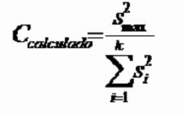
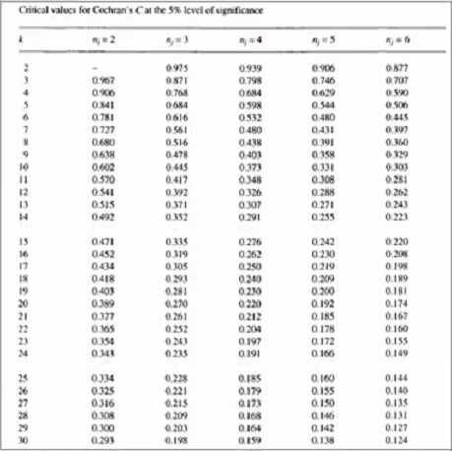
 | Teste de Cochran
 | k | si² | n | n | si²*n
 | 1 | 0.011 | 6
 | 2 | 0.008 | 6
 | 3 | 0.027 | 6
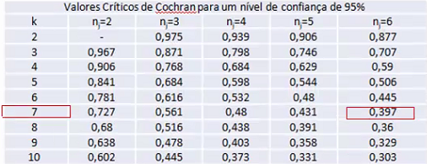
 | 4 | 0.052 | 6
 | 5 | 0.012 | 6
 | 6 | 0.024 | 6
 | 7 | 0.002 | 6

 | k | 7
 | s² máximo
 | SS i²
 | CCalculado
 | Ctabelado(k=7;n=6)
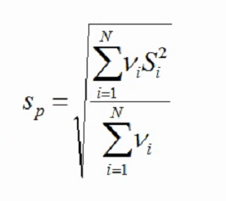
 | Sn
 | Sn*si²
 | sp

Tolerância do processo 3s |  |  | 0.25
Tolerância do processo 2s |  |  | 0.17

Teste F
s²máx |  |  | Fcalculado
s²mín |  |  | Ftabelado

 |  |  |  |  |  |  |  |  | k | Si2 | Sp2 |  | Si | Sp | Tolerância (3s) | Tolerância (2s)
 | k |  | Si² | n | n | Fcal | F tabelado | Fcal-Ftab | 1 | 0 |  |  | 0.00 |  | 0.25 | 0.17
 | 1 | S²1 |  |  |  |  |  |  | 2 | 0 | S²p1,2 | 0.000 | 0.00 | 0.000 | 0.25 | 0.17
 | 2 | S²2 |  |  |  |  |  |  | 3 | 0 | S²p1,2,3 | 0.000 | 0.00 | 0.000 | 0.25 | 0.17
 |  |  |  |  |  |  |  |  | 4 | 0 | S²p1,2,3,4 | 0.000 | 0.00 | 0.000 | 0.25 | 0.17
 |  |  |  | n | n | Fcal | Ftab | Fcal-Ftab | 5 | 0 | S²p1,2,3,4,5 | 0.000 | 0.00 | 0.000 | 0.25 | 0.17
 |  | S²p1,2 |  |  |  |  |  |  | 6 | 0 | S²p1,2,3,4,5,6 | 0.000 | 0.00 | 0.000 | 0.25 | 0.17
 | 3 | S3² |  |  |  |  |  |  | 7 | 0 | S²p1,2,3,4,5,6,7 | 0 | 0.00 | 0.000 | 0.25 | 0.17

 |  |  |  | n | n | Fcal | Ftab | Fcal-Ftab
 |  | S²p1,2,3
 | 4 | S4²

 |  |  |  | n | n | Fcal | Ftab | Fcal-Ftab
 |  | S²p1,2,3,4
 | 5 | S5²

 |  |  |  | n | n | Fcal | Ftab | Fcal-Ftab
 |  | S²p1,2,3,4,5
 | 6 | S6²

 |  |  |  | n | n | Fcal | Ftab | Fcal-Ftab
 |  | S²p1,2,3,4,5,6
 | 7 | S7²

 |  | S²p1,2,3,4,5,6,7

